ツリー作成
 |  |  |  |  |  |  |  |  |  | ALD-A0000Z0000 |  |  | →組
 |  |  |  |  |  |  |  |  |  | ALD-AA001Z0000 |  |  | →部品
 | ルート：名称 |  |  |  |  |  |  |  |  | AL-A001Z0 |  |  | →
・削除
・部品詳細情報編集
・部品を追加
クリック
 |  | ROOT |  |  |  |  |  | 次へ
入力内容に制限はなく
自由に決められる
 |  |  |  |  |  |  |  |  |  | 版数が上がるとZ0001と数値が上がる

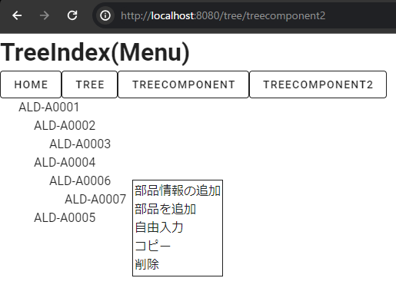

部品を右クリックするとメニューが出る

・削除
・部品詳細情報編集
・部品を追加
 |  | ROOT
 |  | └ | ALDーA0001Z000
 |  |  | └ | ALDーAA001Z000

部品を右クリックするとメニューが出る
リストから選んで選択
リストから選んで選択
追加される
 |  |  |  |  |  |  |  |  |  |  | 組 |  | 部品 |  | 購入品
 |  | ROOT |  |  |  |  |  |  |  |  | ALD |  | ALD |  | AL |  |  |  | ROOT
 |  | └ | ALDーA0001Z000 |  |  |  |  |  |  |  | ABC |  | ABC |  | AB |  |  |  | └ | ALDーA0001Z000
・削除
・部品詳細情報編集
・部品を追加
 |  |  | └ | ALDーAA001Z000 |  |  |  |  |  |  | CNQ |  | CNQ |  | CN |  |  |  |  | └ | ALDーAA001Z000
AutoNumberingされる
 |  |  |  |  | ＋ |  |  |  |  |  |  |  |  |  |  |  |  |  |  |  | └ | ALDーA0002Z000

 |  |  |  |  |  |  |  |  |  |  | 既存ツリー |  |  |  |  | 選択
 |  |  |  |  |  |  |  |  |  |  | ALD-A0001 |  | 自由入力

部品を右クリックするとメニューが出る
・削除
・部品詳細情報編集
・部品を追加
 |  |  |  |  |  |  |  |  | コード |  | ALDーAA001Z000 |  |  | 型式 |  |  | 材質
 |  | ROOT
 |  | └ | ALDーA0001Z000 |  |  |  |  |  | 名称 |  |  |  |  | 内外策
 |  |  | └ | ALDーAA001Z000
 |  |  |  |  |  |  |  |  | 製品名称 |  |  |  |  | ステータス

 |  |  |  |  |  |  |  |  | 版数 |  |  |  |  | 主要材料費 |  |  | 補助材料費

 |  |  |  |  |  |  |  |  | 手配先 |  |  |  |  | 外注加工費 |  |  | 直接労務費

 |  |  |  |  |  |  |  |  | コード末尾 |  |  | Z0000
 |  |  |  |  |  |  |  |  |  |  |  |  |  |  |  |  |  | 登録
認識齟齬

部品を右クリックするとメニューが出る
ツリーの下にツリーを追加

・削除
・部品情報編集
・部品を追加
リストから選んで選択
追加される
 |  |  |  |  |  |  |  |  |  |  | 組 |  | 部品 |  | ？
 |  | ROOT2 |  |  |  |  |  |  |  |  | ALD |  | ALD |  | AL |  |  |  | ROOT2
 |  |  |  |  |  |  |  |  |  |  | ABC |  | ABC |  | AB |  |  |  | └ | ROOT
 |  |  |  |  |  |  |  |  |  |  | CNQ |  | CNQ |  | CN |  |  |  |  | └ | ALDーA0001Z000
 |  |  |  |  |  |  |  |  |  |  |  |  |  |  |  |  |  |  |  |  | └ | ALDーAA001Z000

 |  |  |  |  |  |  |  |  |  |  | すでにあるやつ |  |  |  |  | 選択
 |  |  |  |  |  |  |  |  |  |  | ROOT

もとのツリーとは連携しているのか？

 | これがやりたい

 | 自由入力１
 | L | 自由入力２ |  |  | ー | ー | ALCー０２４
 | L | 自由入力３ |  |  | ー | ー | ALDー００１
 |  |  |  |  |  | L | ALCー０２２

